关系图
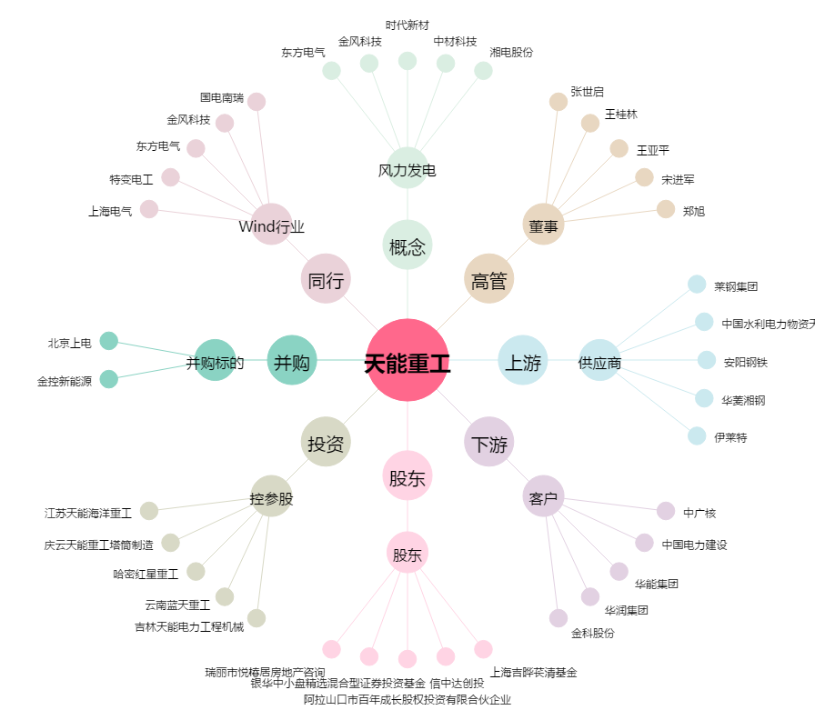
天能重工[300569.SZ] - 关系概览图

